상품제안서
나빌레라 자개금장책갈피 볼펜2종세트 | 상품코드: S38880

 |  |  |  |  |  |  | 02-713-8555 | www.synergygift.co.kr
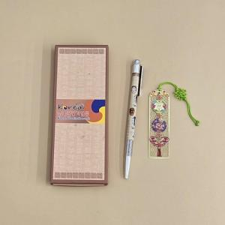

【상세/제작정보】 | <p><span style="font-size: 14pt;">* 책갈피만 레이저 인쇄가능 합니다.</span></p><p><span style="font-size: 14pt;">&nbsp;</span></p><p><span style="font-size: 14pt;">* 궁궐매화, 와당, 노리개, 훈민, 아가씨한복, 장옷한복 외에는 인쇄 불가</span></p>

【인쇄/포장옵션】 | 레이저 / 포장지포장

【공급단가】 | 수량 | 50~ | 100~ | 300~ | 1,000~ | 5,000~
*VAT별도 | 단가 | 3,930원 | 3,780원 | 3,600원 | 3,450원 | 3,330원

【상품 URL】 | https://www.synergygift.co.kr:443/src/goods_detail.php?gdno=38880

